상품제안서
거치식메모지(대/점착300매+팝업플래그10매) | 상품코드: S05535

 |  |  |  |  |  |  | 02-713-8555 | www.synergygift.co.kr
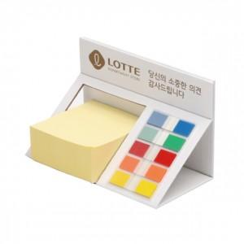

【상세/제작정보】 | .

【인쇄/포장옵션】 | 풀칼라 / 포장지포장

【공급단가】 | 수량 | 500~ | 1,000~ | 2,000~ | 3,000~ | 5,000~
*VAT별도 | 단가 | 2,970원 | 2,860원 | 2,750원 | 2,640원 | 2,570원

【상품 URL】 | https://www.synergygift.co.kr:443/src/goods_detail.php?gdno=12742

